Màn hình tìm kiếm
 | 納期(Deadline) |  | ① |  |  |  | ～ | ② |  |  |  | 検索(Tìm kiếm) |  |  |  |  |  | Mã chi nhánh |  |  |  | ④ |  |  |  |  |  | 検索グリッド 内のデータを選択

 |  |  |  |  |  |  |  |  |  |  |  |  |  |  |  |  |  |  |  |  |  |  |  |  |  |  |  | 性能表作成件数 グリッドに受注伝票番号より検索 SQL lấy dữ liệu chi tiết. Tìm kiếm theo số đơn hàng trong grid
 | 受注伝票No Mã đơn hàng |  | 受注日 Ngày đặt hàng |  |  | 納期 Hạn giao |  |  | 顧客名 Tên khách hàng |  |  | 顧客コード Mã KH |  | 先方品番 Mã SP đối tác |  |  | 製品名 Tên sản phẩm |  |  | 受注数 Số lượng |  |  | 単位 Đơn vị |  | 荷姿名 Quy cách đóng gói | 適用 Ghi chú
 |  |  |  |  |  |  |  |  |  |  |  |  |  |  |  |  |  |  |  |  |  |  |  |  |  |  |  |  |  | SELECT
 |  |  |  |  |  |  |  |  |  |  |  |  |  |  |  |  |  |  |  |  |  |  |  |  |  |  |  |  |  | JUCHUUNO,
 |  |  |  |  |  |  |  |  |  |  |  |  |  |  |  |  |  |  |  |  |  |  |  |  |  |  |  |  |  | NOUSCD,
 |  |  |  |  |  |  |  |  |  |  |  |  |  |  |  |  |  |  |  |  |  |  |  |  |  |  |  |  |  | NUM,
 |  |  |  |  |  |  |  |  |  |  |  |  |  |  |  |  |  |  |  |  |  |  |  |  |  |  |  |  |  | LOTNO,
 |  |  |  |  |  |  |  |  |  |  |  |  |  |  |  |  |  |  |  |  |  |  |  |  |  |  |  |  |  | CASE WHEN PRINTDT = '9999-12-31' THEN NULL ELSE PRINTDT END AS PRINTDT
 |  |  |  |  |  |  |  |  |  |  |  |  |  |  |  |  |  |  |  |  |  |  |  |  |  |  |  |  |  | FROM SI_SEINOUDATA
 |  |  |  |  |  |  |  |  |  |  |  |  |  |  |  |  |  |  |  |  |  |  |  |  |  |  |  |  |  |  | WHERE JUCHUUNO = '受注伝票番号' (mã số phiếu hàng)
 |  |  |  |  |  |  |  |  |  |  |  |  |  |  |  |  |  |  |  |  |  |  |  |  |  |  |  |  |  | ORDER BY NUM

 |  |  |  |  |  |  |  |  |  |  |  |  |  |  |  |  |  |  |  |  |  |  |  |  |  |  |  | 性能表作成件数 グリッド 内のデータを選択 Số lượng tạo bảng thông số Grid Lựa chọn data bên trong
 | 性能表作成件数 Số lượng tạo bảng thông số |  |  |  |  |  | ③ |  |  | 件 (số lượng) |  |  |  |  |  |  |  |  | 新規作成 Tạo mới |  |  |  |  | 編集 Chỉnh sửa
 |  |  |  |  |  |  |  |  |  |  |  |  |  |  |  |  |  |  |  |  |  |  |  |  |  |  |  |  |  |  | ”新規作成” OR ”編集” を 選択 Chọn tạo mới hoặc chỉnh sửa
 |  | 受注伝票No Mã số đơn hàng |  | 連番 STT |  |  | コード Code |  |  | ﾛｯﾄ番号 Số lot |  |  | 印刷日 Ngày in
 |  |  |  |  |  |  |  |  |  |  |  |  |  |  |  |  |  |  |  |  |  |  |  |  |  |  |  |  | データを選択せずに 「編集」を選択した場合は何もしない Nếu chọn 編集 (Chỉnh sửa) mà không chọn dữ liệu → không thực hiện gì

 |  |  |  |  |  |  |  |  |  |  |  |  |  |  |  |  |  |  |  |  |  |  |  |  |  |  |  | 検索画面 の 上下占有率 Tỷ lệ hiển thị màn hình trên dứoi trái phải

 |  |  |  |  |  |  |  |  |  |  |  |  |  |  |  |  |  |  |  |  |  |  |  |  |  |  |  |  |  |  |  |  | 検索領域 Khu vực tìm kiếm |  | 6割 :60%

 | 表示名 Tên hiển thị |  |  | データ型 Kiểu dữ liệu |  |  |  | 必須 Bắt buộc |  | 編集 Edit | コントロール Control |  |  |  | 初期値 Default |  |  | 遷移元値 Nguồn giá trị chuyển đổi
① | 納期 Thời hạn |  |  | 日付型 Date |  |  |  | 〇 |  | 〇 | カレンダー Calendar |  |  |  | 当日 Ngày hiện tại
② | 納期 Thời hạn |  |  | 日付型 Date |  |  |  | 〇 |  | 〇 | カレンダー Calendar |  |  |  | 当日 Ngày hiện tại
③ | 件数 Số lượng |  |  | 数値 Number |  |  |  | 〇 |  |  | 数値 Numeric |  |  |  | データ件数 Số bản ghi
④ | 事業所コード Mã số chi nhánh |  |  | テキスト Text |  |  |  | 〇 |  |  | テキスト Text |  |  |  | 遷移元値 Nguồn giá trj |  |  | 起動画面 Màn khởi động |  |  | 項目① Mục 1
 |  |  |  |  |  |  |  |  |  |  |  |  |  |  |  |  |  |  |  |  |  |  |  |  |  |  |  |  |  |  |  |  |  | 性能表作成件数 Khu vực grid “性能表作成件数” |  |  | 4割 40%

検索結果グリッド Grid kết quả tìm kiếm
 | 表示名 Tên hiển thị |  |  | データ型 Kiểu data |  |  |  |  |  |  | コントロール Control |  |  | 参照テーブル Bảng tham khảo
 | 受注伝票No Mã đơn hàng |  |  | 数値 Number |  |  |  |  |  |  |  |  |  | SI_SEINOUDATA.JuchuuDenpyouNO
 | 受注日 Ngày đặt hàng |  |  | 日付 Date |  |  |  |  |  |  |  |  |  | SI_SEINOUDATA.JuchuuYMD
 | 納期 Hạn giao |  |  | 日付 Date |  |  |  |  |  |  |  |  |  | SI_SEINOUDATA.Nouki
 | 顧客名 Tên khách hàng |  |  | テキスト Text |  |  |  |  |  |  |  |  |  | SI_SEINOUDATA.NouSSNM
 | 顧客コード Mã số khách hàng |  |  | テキスト Text |  |  |  |  |  |  |  |  |  | SI_SEINOUDATA.NouSCD
 | 先方品番 Mã SP đối tác |  |  | テキスト Text |  |  |  |  |  |  |  |  |  | SI_SEINOUDATA.UserHinban
 | 製品名 Tên SP |  |  | テキスト Text |  |  |  |  |  |  |  |  |  | SI_SEINOUDATA.UserHinmei
 | 受注数 Số lượng |  |  | 数値 Number |  |  |  |  |  |  |  |  |  | SI_SEINOUDATA.JuchuuSuu
 | 単位 Đơn vị |  |  | テキスト Text |  |  |  |  |  |  |  |  |  | SI_SEINOUDATA.TankaUnitCD
 | 荷姿名 Cách đóng gói |  |  | テキスト Text |  |  |  |  |  |  |  |  |  | SI_SEINOUDATA.NisugataCD
 | 適用 Ghi chú |  |  | テキスト Text |  |  |  |  |  |  |  |  |  | SI_SEINOUDATA.Tekiyou1

性能表作成件数グリッド Grid Số lượng tạo bảng thông số
 | 表示名 Tên hiển thị |  |  | データ型 Loại dữ liệu |  |  |  |  |  |  | コントロール Control |  |  | 参照テーブル Bảng tham khảo
 | 受注伝票No Mã đơn hàng |  |  | 数値 Number |  |  |  |  |  |  |  |  |  | SI_SEINOUDATA.JUCHUUNO
 | 連番 STT |  |  | 数値 Number |  |  |  |  |  |  |  |  |  | SI_SEINOUDATA.NUM
 | ロット番号 Số lot |  |  | テキスト Text |  |  |  |  |  |  |  |  |  | SI_SEINOUDATA.LOTNO
 | コード Code |  |  | テキスト Text |  |  |  |  |  |  |  |  |  | SI_SEINOUDATA.NOUSCD
 | 印刷日 Ngày in |  |  | 日付 Date |  |  |  |  |  |  |  |  |  | SI_SEINOUDATA.PRINTDT

ボタンコントール Button xử lý
 | 検索 TÌm kiếm
 |  |  |  |  |  | SELECT * FROM T0000RR_Juchuu_RCS |  |  |  |  |  |  |  |  |  |  |  |  |  |  |  |  |  |  |  |  |  |  |  |  |  | SELECT * FROM T0000RR_Juchuu_RCS WHERE Nouki BETWEEN
 |  |  |  |  |  |  | WHERE Nouki BETWEEN '項目①' AND '項目②'
 |  |  |  |  |  |  | AND JuchuuKyotenCD = '項目④'

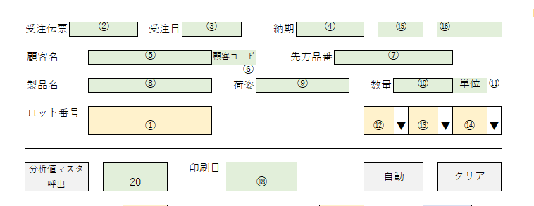
 | 作成 Tạo |  |  |  | 遷移先画面：登録画面 Màn hình chuyển đến: Màn hình đăng ký
 |  |  |  |  |  |  | 画面引数 Mapping tham số:
 |  |  |  |  |  |  |  | 検索グリッド Grid tìm kiếm |  |  |  |  |  | 登録画面(遷移先) Màn đăng ký
 |  |  |  |  |  |  |  |  | 受注伝票No Mã đơn hàng |  |  |  |  |  | ②
 |  |  |  |  |  |  |  |  | 受注日 Ngày đặt hàng |  |  |  |  |  | ③
 |  |  |  |  |  |  |  |  | 納期 Hạn giao |  |  |  |  |  | ④
 |  |  |  |  |  |  |  |  | 顧客名 Tên khách hàng |  |  |  |  |  | ⑤
 |  |  |  |  |  |  |  |  | 顧客コード Mã khách hàng |  |  |  |  |  | ⑥
 |  |  |  |  |  |  |  |  | 先方品番 mã SP đối tác |  |  |  |  |  | ⑦
 |  |  |  |  |  |  |  |  | 製品名 Tên sản phẩm |  |  |  |  |  | ⑧ |  |  |  |  |  |  |  |  |  |  |  | Gọi giá trị master phân tích |  |  |  |  |  |  |  |  | Tự động |  | Clear
 |  |  |  |  |  |  |  |  | 荷姿名 Cách đóng gói |  |  |  |  |  | ⑨
 |  |  |  |  |  |  |  |  | 受注数 Số lượng |  |  |  |  |  | ⑩
 |  |  |  |  |  |  |  |  | 単位 Đơn vị |  |  |  |  |  | ⑪
 |  |  |  |  |  |  |  |  | 連番 STT |  |  |  |  |  | ⑮ |  |  | ③ +1
 |  |  |  |  |  |  |  |  |  |  |  |  |  |  | ⑯ | 固定値 = 新規作成 Giá trị cố định = tạo mới
 |  |  |  |  |  |  |  |  | 顧客コード Mã khách hàng |  |  |  |  |  | ⑳

 | 編集 Edit |  |  |  | 遷移先画面：登録画面 Màn hình chuyển đến: màn đăng ký
 |  |  |  |  |  |  | 画面引数 Mapping tham số
 |  |  |  |  |  |  |  | 検索グリッド Grid tìm kiếm |  |  |  |  |  | 登録画面(遷移先) Màn đăng ký
 |  |  |  |  |  |  |  |  | 受注伝票No Mã đơn hàng |  |  |  |  |  | ②
 |  |  |  |  |  |  |  |  | 受注日 Ngày đặt hàng |  |  |  |  |  | ③
 |  |  |  |  |  |  |  |  | 納期 Hạn giao |  |  |  |  |  | ④
 |  |  |  |  |  |  |  |  | 顧客名 Tên khách hàng |  |  |  |  |  | ⑤
 |  |  |  |  |  |  |  |  | 顧客コード Mã khách hàng |  |  |  |  |  | ⑥
 |  |  |  |  |  |  |  |  | 先方品番 mã SP đối tác |  |  |  |  |  | ⑦
 |  |  |  |  |  |  |  |  | 製品名 Tên sản phẩm |  |  |  |  |  | ⑧
 |  |  |  |  |  |  |  |  | 荷姿名 Cách đóng gói |  |  |  |  |  | ⑨
 |  |  |  |  |  |  |  |  | 受注数 Số lượng |  |  |  |  |  | ⑩
 |  |  |  |  |  |  |  |  | 単位 Đơn vị |  |  |  |  |  | ⑪
 |  |  |  |  |  |  |  | 性能表作成件数 Số lượng tạo bảng thông số
 |  |  |  |  |  |  |  |  | 連番 STT |  |  |  |  |  | ⑮
 |  |  |  |  |  |  |  |  |  |  |  |  |  |  | ⑯ | 固定値 = 新規作成 Giá trị cố định = tạo mới
 |  |  |  |  |  |  |  |  | 印刷日 Ngày in |  |  |  |  |  | ⑱
 |  |  |  |  |  |  |  |  | コード Code |  |  |  |  |  | ⑳

Màn hình đăng ký
 |  |  |  |  |  |  |  |  |  |  |  |  |  |  |  |  |  |  |  |  |  |  |  |  |  |  |  |  | ■新規作成から遷移された場合の起動処理 Xử lý khởi động khi chuyển từ “Tạo mới”
 | 受注伝票 |  | ② |  |  |  | 受注日 |  | ③ |  |  |  | 納期 |  |  | ④ |  |  |  |  | ⑮ |  |  |  | ⑯
 |  |  |  |  |  |  |  |  |  |  |  |  |  |  |  |  |  |  |  |  |  |  |  |  |  |  |  |  |  | ・項目⑧の製品名と 項目20 でマスターを検索 Tìm master bằng mục số 8 tên sản phẩm và mục 20
 | 顧客名 |  |  | ⑤ |  |  |  |  |  |  | 顧客コード |  |  | ⑥ |  |  |  | 先方品番 |  |  | ⑦
 |  |  |  |  |  |  |  |  |  |  |  |  |  |  |  |  |  |  |  |  |  |  |  |  |  |  |  |  |  |  | SELECT * FROM VI_SEINOUMSTSE
 | 製品名 |  |  | ⑧ |  |  |  |  |  |  | 荷姿 |  |  | ⑨ |  |  |  |  | 数量 |  |  | ⑩ |  |  |  | 単位 |  | ⑪ |  |  |  | WHERE PRODUCT = '項目⑧'
 |  |  |  |  |  |  |  |  |  |  |  |  |  |  |  |  |  |  |  |  |  |  |  |  |  |  |  |  |  |  |  | AND NOUSCD = '項目20'
 | ロット番号 |  |  | ① |  |  |  |  |  |  |  |  |  |  |  |  |  |  |  | ⑫ |  | ▼ | ⑬ |  | ▼ | ⑭ |  | ▼
 |  |  |  |  |  |  |  |  |  |  |  |  |  |  |  |  |  |  |  |  |  |  |  |  |  |  |  |  |  |  |  |  | データが存在しない場合 Data nếu không tồn tại
 |  |  |  |  |  |  |  |  |  |  |  |  |  |  |  |  |  |  |  |  |  |  |  |  |  |  |  |  |  |  |  |  |  |  | SELECT * FROM VI_SEINOUMSTSE
 |  |  |  |  |  |  |  |  |  |  |  |  |  |  |  |  |  |  |  |  |  |  |  |  |  |  |  |  |  |  |  |  |  |  |  | WHERE PRODUCT = '項目⑧'
 | 分析値マスタ 呼出 |  |  |  | 20 |  |  |  | 印刷日 |  |  | ⑰ |  |  |  |  |  |  |  | 自動 |  |  |  |  | クリア |  |  |  |  |  |  |  |  |  |  | AND NOUSCD = '999-9999'

 |  |  |  |  |  |  |  |  |  |  |  |  |  |  |  |  |  |  |  |  |  |  |  |  |  |  |  |  |  | 項目A1 ～ A15 とB1～B15までの 最小、最大を設定 Thiết lập giá trị min max cho ô A1~A15, B1~B15
 | 樹脂分 Hàm lượng nhựa |  | 0 | ～ | A0 | 21 |  |  |  | 抗折力X Cường độ uốn X |  |  |  | A2 | ～ | B2 | 35 |  |  | kgf/c㎡ |  |  |  | 36 |  |  | N/c㎡
 | 粘着点 Điểm kết dinh |  | A1 | ～ | B1 | 22 |  |  |  | 抗折力R Cường độ uốn R |  |  |  | A3 | ～ | B3 | 37 |  |  | kgf/c㎡ |  |  |  | 38 |  |  | N/c㎡ |  |  | 項目A1 ～ A15 とB1～B15までの 最小、最大値は 表示するのみの為 Các giá trị này: Chỉ hiển thị (không chỉnh sửa)
 | m14 |  | A4 | ～ | B4 | 23 |  |  |  |  |  |  |  |  |  |  |  |  |  |  |  |  |  |  |  |  |  |  |  | VI_SEINOUMSTSE のビューを利用しても問題なし Có thể lấy từ VIEW: VI_SEINOUMSTSE
 | m18.5 |  | A5 | ～ | B5 | 24
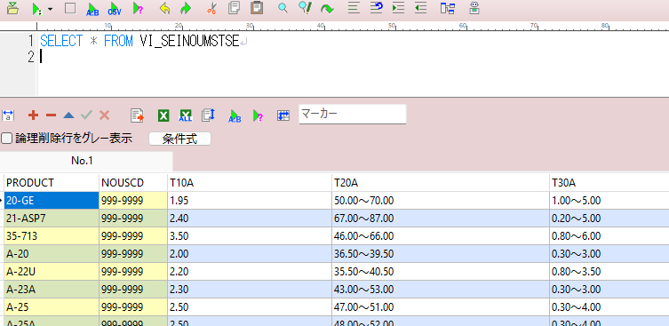
 | m26 |  | A6 | ～ | B6 | 25 |  |  |  | グラフエリア
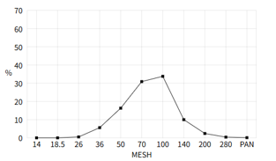
 | m36 |  | A7 | ～ | B7 | 26
 | m50 |  | A8 | ～ | B8 | 27
 | m70 |  | A9 | ～ | B9 | 28
 | m100 |  | A10 | ～ | B10 | 29
 | m140 |  | A11 | ～ | B11 | 30
 | m200 |  | A12 | ～ | B12 | 31
 | m280 |  | A13 | ～ | B13 | 32
 | mPAN |  | A14 | ～ | B14 | 33
 | m合計 m tổng |  |  |  |  | 34

 | AFS.FN |  | A15 | ～ | B15 | 39

 | 備考 Ghi chú |  | 40 |  |  |  |  |  |  |  |  |  |  |  |  |  |  |  |  |  |  | 印刷 IN

 |  |  |  |  |  |  |  |  |  |  |  |  |  |  |  |  |  |  |  |  |  |  |  |  |  |  |  |  | ■編集から遷移された場合の起動処理 Xử lý khi chuyển từ “Chỉnh sửa

 | 表示名 Tên hiển thị |  |  | データ型 Kiểu dữ liệu |  |  |  | 必須 Bắt buộc | 編集 Edit |  | コントロール Control |  |  |  |  |  | 初期値 Default |  |  |  | 遷移元値 Nguồn chuyển màn |  |  |  |  |  |  |  |  | ① | ■新規作成から遷移された場合の起動処理 を実行 Luồng xử lý thực hiện giống xử lý khi tạo mới
① | ロット番号 Số lot |  |  | 日付型 Date |  |  |  | 〇 | 〇 |  | テキスト Text
② | 受注伝票 Phiếu đặt hàng |  |  | 日付型 Date |  |  |  |  |  |  | テキスト Text |  |  |  |  |  | 遷移元値 Nguồn chuyển |  |  |  | 検索画面 Màn tìm kiếm |  |  |  | 検索グリッド Grid tìm kiếm |  |  |  |  | ② | 登録情報を取得 Sau đó lấy dữ liệu đã đăng ký
③ | 受注日 Ngày đặt hàng |  |  | 日付型 Date |  |  |  |  |  |  | テキスト Text |  |  |  |  |  | ↑ |  |  |  | ↑ |  |  |  | ↑
④ | 納期 hạn giao |  |  | 日付型 Date |  |  |  |  |  |  | テキスト Text |  |  |  |  |  | ↑ |  |  |  | ↑ |  |  |  | ↑ |  |  |  |  |  |  | SELECT
⑤ | 顧客名 Tên khách hàng |  |  | テキスト Text |  |  |  |  |  |  | テキスト Text |  |  |  |  |  | ↑ |  |  |  | ↑ |  |  |  | ↑ |  |  |  |  |  |  | *
⑥ | 顧客名コード Mã số khách hàng |  |  | テキスト Text |  |  |  |  |  |  | テキスト Text |  |  |  |  |  | ↑ |  |  |  | ↑ |  |  |  | ↑ |  |  |  |  |  |  | FROM SI_SEINOUDATA
⑦ | 先方品番 Mã SP đối tác |  |  | テキスト Text |  |  |  |  |  |  | テキスト Text |  |  |  |  |  | ↑ |  |  |  | ↑ |  |  |  | ↑ |  |  |  |  |  |  | WHERE
⑧ | 製品名 Tên sản phẩm |  |  | テキスト Text |  |  |  |  |  |  | テキスト Text |  |  |  |  |  | ↑ |  |  |  | ↑ |  |  |  | ↑ |  |  |  |  |  |  |  | JUCHUUNO = '項目②'
⑨ | 荷姿 Bao bì |  |  | テキスト Text |  |  |  |  |  |  | テキスト Text |  |  |  |  |  | ↑ |  |  |  | ↑ |  |  |  | ↑ |  |  |  |  |  |  |  | AND NUM = 項目⑮
⑩ | 数量 Số lượng |  |  | 数値 Number |  |  |  |  |  |  | 数値 Number |  |  |  |  |  | ↑ |  |  |  | ↑ |  |  |  | ↑
⑪ | 単位 Đơn vị |  |  | テキスト Text |  |  |  |  |  |  | テキスト Text |  |  |  |  |  | ↑ |  |  |  | ↑ |  |  |  | ↑
⑫ | 担当者1 Người phụ trach 1 |  |  | テキスト Text |  |  |  |  |  |  | プルダウン Pull down |  |  |  |  |  | SELECT * FROM SI_TANTOU |  |  |  |  |  |  |  |  |  |  |  | ■"分析値マスタ呼出"から値入って遷移元に戻ってきた際の処理
 |  |  |  |  |  |  |  |  |  |  |  |  |  |  |  |  | WHERE JIGYOUSHO = '事業所コード'
⑬ | 担当者1 Người phụ trách 1 |  |  | テキスト Text |  |  |  |  |  |  | プルダウン Pull down |  |  |  |  |  | ↑ |  |  |  |  |  |  |  |  |  |  |  |  |  | ■新規作成から遷移された場合の起動処理 を実行 Luồng xử lý thực hiện lý khi tạo mới
⑭ | 担当者1 Người phụ trách 1 |  |  | テキスト Text |  |  |  |  |  |  | プルダウン Pull down |  |  |  |  |  | ↑
⑮ | 連番 STT |  |  | 数値 Number |  |  |  |  |  |  | 数値 Number |  |  |  |  |  | 遷移元値 |  |  |  | 検索画面 |  |  |  | 検索グリッド
⑯ | モード Mode |  |  | テキスト Text |  |  |  |  |  |  | テキスト Text |  |  |  |  |  | ↑ |  |  |  | ↑ |  |  |  | ↑
⑰ | 印刷日 ngày in |  |  | 日付型 Date |  |  |  |  |  |  | テキスト Text |  |  |  |  |  | ↑ |  |  |  | ↑ |  |  |  | ↑ |  |  |  | ■グラフ Graph
 |  |  |  |  |  |  |  |  |  |  |  |  |  |  |  |  |  |  |  |  |  |  |  |  |  |  |  |  |  | 項目23～32 の値とより折れ線グラフを作成 Tạo biểu đồ đường từ mục 23~32
 |  |  |  |  |  |  |  |  |  |  |  |  |  |  |  |  |  |  |  |  |  |  |  |  |  |  |  |  |  | グラフ自動更新 Biểu đồ tự dộng thay đổi
分析値エリア（最小、最大値） Khu vực phân tích giá trị (min/max)
 | 表示名 Tên hiển thị |  |  | データ型 Kiểu dữ liệu |  |  |  |  |  |  | コントロール Control |  |  |  |  | 参照テーブル Bảng tham khảo
 | A0 |  |  | 数値 Number |  |  |  | 樹脂分 Hàm lượng nhựa |  |  |  |  |  |  |  | SI_SEINOUMST |  |  |  |  |  | MIN |  |  |  |  | NUM=10
 | A1 | B1 |  | 数値 Number |  |  |  | 粘着点 Điểm kết dính |  |  |  |  |  |  |  |  | ↑ |  |  |  |  | MIN・MAX |  |  |  |  | NUM=40
 | A2 | B2 |  | 数値 Number |  |  |  | 抗折力X Cường độ uốn X |  |  |  |  |  |  |  |  | ↑ |  |  |  |  |  | ↑ |  |  |  | NUM=20
 | A3 | B3 |  | 数値 Number |  |  |  | 抗折力R Cường độ uốn R |  |  |  |  |  |  |  |  | ↑ |  |  |  |  |  | ↑ |  |  |  | NUM=30
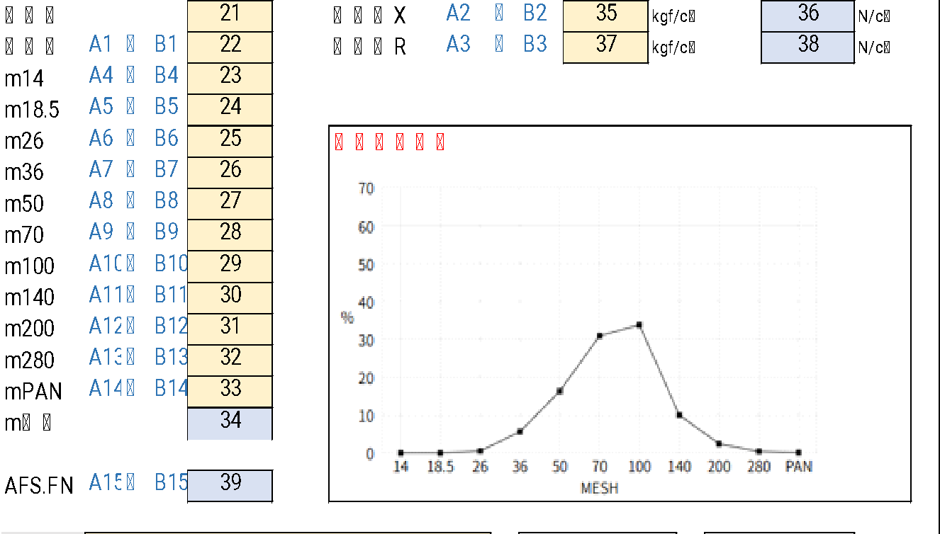
 | A4 | B4 |  | 数値 Number |  |  |  | m14 |  |  |  |  |  |  |  |  | ↑ |  |  |  |  |  | ↑ |  |  |  | NUM=50
 | A5 | B5 |  | 数値 Number |  |  |  | m18.5 |  |  |  |  |  |  |  |  | ↑ |  |  |  |  |  | ↑ |  |  |  | NUM=60
 | A6 | B6 |  | 数値 Number |  |  |  | m26 |  |  |  |  |  |  |  |  | ↑ |  |  |  |  |  | ↑ |  |  |  | NUM=70
 | A7 | B7 |  | 数値 Number |  |  |  | m36 |  |  |  |  |  |  |  |  | ↑ |  |  |  |  |  | ↑ |  |  |  | NUM=80
 | A8 | B8 |  | 数値 Number |  |  |  | m50 |  |  |  |  |  |  |  |  | ↑ |  |  |  |  |  | ↑ |  |  |  | NUM=90
 | A9 | B9 |  | 数値 Number |  |  |  | m70 |  |  |  |  |  |  |  |  | ↑ |  |  |  |  |  | ↑ |  |  |  | NUM=100
 | A10 | B10 |  | 数値 Number |  |  |  | m100 |  |  |  |  |  |  |  |  | ↑ |  |  |  |  |  | ↑ |  |  |  | NUM=110
 | A11 | B11 |  | 数値 Number |  |  |  | m140 |  |  |  |  |  |  |  |  | ↑ |  |  |  |  |  | ↑ |  |  |  | NUM=120
 | A12 | B12 |  | 数値 Number |  |  |  | m200 |  |  |  |  |  |  |  |  | ↑ |  |  |  |  |  | ↑ |  |  |  | NUM=130
 | A13 | B13 |  | 数値 Number |  |  |  | m280 |  |  |  |  |  |  |  |  | ↑ |  |  |  |  |  | ↑ |  |  |  | NUM=140
 | A14 | B14 |  | 数値 Number |  |  |  | mPAN |  |  |  |  |  |  |  |  | ↑ |  |  |  |  |  | ↑ |  |  |  | NUM=150
 | A15 | B15 |  | 数値 Number |  |  |  | mPAN |  |  |  |  |  |  |  |  | ↑ |  |  |  |  |  | ↑ |  |  |  | NUM=160

データ登録／参照 Dữ liệu lưu / tham chiếu |  |  |  |  |  |  |  |  |  |  |  |  |  |  |  |  |  |  |  |  |  |  |  |  |  |  |  |  | データ登録／参照 Data đăng ký/ tham khảo
 | 表示名 Tên hiển thị |  |  | データ型 Kiểu dữ liệu |  |  |  | 必須 Bắt buộc | 編集 Edit |  | コントロール Control |  |  |  |  |  | 初期値 Default |  |  |  | 自動計算 Tự động tính |  |  |  |  |  |  |  | 参照／挿入テーブル Table nhúng/ tham khảo
① | ロット番号 |  |  | "テキスト Text" |  |  |  |  |  |  | テキスト Text |  |  |  |  |  |  |  |  |  |  |  |  |  |  |  |  |  | SI_SEINOUDATA |  |  |  |  | LOTNO
② | 受注伝票 |  |  | 数値 Number |  |  |  |  |  |  | 数値 Number |  |  |  |  |  |  |  |  |  |  |  |  |  |  |  |  |  |  | ↑ |  |  |  | JUCHUUNO
⑮ | 連番 STT |  |  | 数値 Number |  |  |  |  |  |  | 数値 Number |  |  |  |  |  |  |  |  |  |  |  |  |  |  |  |  |  |  | ↑ |  |  |  | NUM
⑰ | 印刷日 Ngày in |  |  | 日付型 Date |  |  |  |  |  |  | 日付 Date |  |  |  |  |  |  |  |  |  |  |  |  |  |  |  |  |  |  | ↑ |  |  |  | PRINTDT
20 | コード Code |  |  | テキスト Text |  |  |  |  |  |  | テキスト Text |  |  |  |  |  |  |  |  |  |  |  |  |  |  |  |  |  |  | ↑ |  |  |  | NOUSCD
21 | 樹脂分 |  |  | 数値 |  |  |  | 〇 | 〇 |  | 数値 Number |  |  |  |  |  |  |  |  |  | 計算式：自動入力ロジック Công thức: Logic nhập liệu tự động |  |  |  |  |  |  |  |  | ↑ |  |  |  | T10
22 | 粘着点 |  |  | 数値 |  |  |  | 〇 | 〇 |  | 数値 Number |  |  |  |  |  |  |  |  |  |  | ↑ |  |  |  |  |  |  |  | ↑ |  |  |  | T40
23 | m14 |  |  | 数値 |  |  |  | 〇 | 〇 |  | 数値 Number |  |  |  |  |  |  |  |  |  |  | ↑ |  |  |  |  |  |  |  | ↑ |  |  |  | T50
24 | m18.5 |  |  | 数値 |  |  |  | 〇 | 〇 |  | 数値 Number |  |  |  |  |  |  |  |  |  |  | ↑ |  |  |  |  |  |  |  | ↑ |  |  |  | T60
25 | m26 |  |  | 数値 |  |  |  | 〇 | 〇 |  | 数値 Number |  |  |  |  |  |  |  |  |  |  | ↑ |  |  |  |  |  |  |  | ↑ |  |  |  | T70
26 | m36 |  |  | 数値 |  |  |  | 〇 | 〇 |  | 数値 Number |  |  |  |  |  |  |  |  |  |  | ↑ |  |  |  |  |  |  |  | ↑ |  |  |  | T80
27 | m50 |  |  | 数値 |  |  |  | 〇 | 〇 |  | 数値 Number |  |  |  |  |  |  |  |  |  |  | ↑ |  |  |  |  |  |  |  | ↑ |  |  |  | T90
28 | m70 |  |  | 数値 |  |  |  | 〇 | 〇 |  | 数値 Number |  |  |  |  |  |  |  |  |  |  | ↑ |  |  |  |  |  |  |  | ↑ |  |  |  | T100
29 | m100 |  |  | 数値 |  |  |  | 〇 | 〇 |  | 数値 Number |  |  |  |  |  |  |  |  |  |  | ↑ |  |  |  |  |  |  |  | ↑ |  |  |  | T110
30 | m140 |  |  | 数値 |  |  |  | 〇 | 〇 |  | 数値 Number |  |  |  |  |  |  |  |  |  |  | ↑ |  |  |  |  |  |  |  | ↑ |  |  |  | T120
31 | m200 |  |  | 数値 |  |  |  | 〇 | 〇 |  | 数値 Number |  |  |  |  |  |  |  |  |  |  | ↑ |  |  |  |  |  |  |  | ↑ |  |  |  | T130
32 | m280 |  |  | 数値 |  |  |  | 〇 | 〇 |  | 数値 Number |  |  |  |  |  |  |  |  |  |  | ↑ |  |  |  |  |  |  |  | ↑ |  |  |  | T140
33 | mPAN |  |  | 数値 |  |  |  | 〇 | 〇 |  | 数値 Number |  |  |  |  |  |  |  |  |  |  | ↑ |  |  |  |  |  |  |  | ↑ |  |  |  | T150
34 | m合計 |  |  | 数値 |  |  |  | 〇 |  |  | "数値 Number" |  |  |  |  |  | 計算式：自動入力ロジック⑥ Công thức: Logic nhập liệu tự động |  |  |  |  |  |  |  |  |  |  |  |  | ↑ |  |  |  | MA150
35 | 抗折力X |  |  | 数値 |  |  |  | 〇 | 〇 |  | "数値 Number" |  |  |  |  |  | ブランク Blank |  |  |  | 計算式：自動入力ロジック Công thức: Logic nhập liệu tự động |  |  |  |  |  |  |  |  | ↑ |  |  |  | T20
36 | 抗折力X |  |  | 数値 |  |  |  | 〇 | 〇 |  | "数値 Number" |  |  |  |  |  | 計算式：[35]*9.80665(ROUND) Công thức: [35]*9.80665(ROUND) |  |  |  |  |  |  |  |  |  |  |  |  | ↑ |  |  |  | MA20
37 | 抗折力R |  |  | 数値 |  |  |  | 〇 | 〇 |  | "数値 Number" |  |  |  |  |  |  |  |  |  | 計算式：自動入力ロジック Công thức: Logic nhập liệu tự động |  |  |  |  |  |  |  |  | ↑ |  |  |  | T30
38 | 抗折力R |  |  | 数値 |  |  |  | 〇 | 〇 |  | "数値 Number" |  |  |  |  |  | 計算式：[37]*9.80665(ROUND) Công thức: [37]*9.80665(ROUND) |  |  |  |  |  |  |  |  |  |  |  |  | ↑ |  |  |  | MA30
39 | AFS.FN |  |  | 数値 |  |  |  | 〇 |  |  | "数値 Number" |  |  |  |  |  | "計算式：自動入力ロジック Công thức: Logic nhập liệu tự động" |  |  |  |  |  |  |  |  |  |  |  |  | ↑ |  |  |  | T160
40 | 備考 |  |  | テキスト |  |  |  | 〇 | 〇 |  | 複数行テキスト |  |  |  |  |  |  |  |  |  |  |  |  |  |  |  |  |  |  | ↑ |  |  |  | COMM

ボタンコントール Button control |  |  |  |  |  |  |  |  |  |  |  |  |  |  |  |  |  |  |  |  | 遷移パラメータ Tham số chuyển
 | 分析値マスタ呼出 Modal bảng tổng hợp master |  |  |  | シート:分析値マスタ呼出 を モーダル画面で呼出 Sheet: Bảng tổng hợp giá trị phân tích bằng modal bật lên |  |  |  |  |  |  |  |  |  |  |  |  |  |  |  | 先方品番 ⑦ Mã SP dối tác

 | 自動 Tư động |  |  |  | 自動入力ロジック 実行 Thực hiện logic nhập tự động

 | クリア Clear |  |  |  | 分析値エリアの値をクリア クリア範囲 [20] ～ [40] Xóa dữ liệu phân tích , khu vực [20] ～ [40]

 | 備考 |  |  |  |  | 保留

 | 印刷 In |  |  |  | ①DELETE & INSERT で処理
 |  |  |  |  |  |  | データ登録／参照 を参照
 |  |  |  |  | Thực hiện DELETE & INSERT dữ liệu
 |  |  |  |  | ②シート：印刷CSV を参照
 |  |  |  |  | Tham khảo Xuất theo sheet CSV in

Master giá trị phân tích
 |  |  |  |  |  |  |  |  |  |  |  |  |  |  |  |  |  |  | ■起動処理 Xử lý khởi động
 |  | 先方品番 Mã SP đối tác |  | ①
 |  |  |  |  |  |  |  |  |  |  |  |  |  |  |  |  |  |  |  | ・項目① に 遷移元の 製品名を 設定 Tên sản phẩm từ màn hình trước vào 項目①
 |  |  |  |  |  |  |  |  |  |  |  |  |  |  |  |  |  |  |  | ・項目①の製品名からマスターより検索し グリッドに表示 Dựa vào tên sản phẩm (①) để: Tìm kiếm dữ liệu từ master & Hiển thị lên grid

 |  |  | 製品名 Tên sản phẩm |  | コード Code |  |  | 樹脂分 Hàm lượng nhựa |  | 抗折力X Cường độ uốn X | 抗折力R Cường độ uốn R |  | 粘着点 Điểm kết dính |  | m14 | m18.5

 |  |  |  |  |  |  |  |  |  |  |  |  |  |  |  |  |  |  |  |  | SELECT * FROM VI_SEINOUMSTSE
 |  |  |  |  |  |  |  |  |  |  |  |  |  |  |  |  |  |  |  |  |  | WHERE PRODUCT = '項目①'
 |  |  | 続き tiếp
 |  |  | m26 | m36 |  | m50 |  | m70 |  | m100 | m140 |  | m200 |  | m280 | mPAN |  | AFS.FN

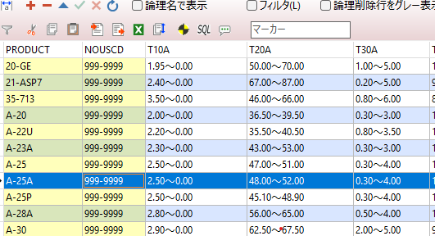

 |  |  |  |  |  |  |  |  |  |  |  |  |  |  |  |  | 選択 Lựa chọn

 |  | 表示名 Tên hiển thị |  | データ型 Kiểu dữ liệu |  |  | 必須 Bắt buộc | 編集 Edit | コントロール Control |  |  | 初期値 Default value |  |  | 遷移元値 Giá trị nguồn chuyển
 | ① | 製品名 Tên sản phẩm |  | テキスト Text |  |  | 〇 |  | テキスト Text |  |  | 遷移元値 Giá trị nguồn chuyển |  |  | 登録画面 Màn đăng ký |  | 項目⑦ Mục 7

 | グリッド Grid
 |  | 表示名 Tên hiển thị |  | 参照テーブル Bảng tham khảo |  |  |  |  | フィールド Field
 |  | 製品名 Tên sản phẩm |  | VI_SEINOUMSTSE |  |  |  |  | PRODUCT
 |  | コード Code |  | ↑ |  |  |  |  | NOUSCD
 |  | 樹脂分 Hàm lượng nhựa |  | ↑ |  |  |  |  | T10A
 |  | 抗折力X Cường độ uốn X |  | ↑ |  |  |  |  | T20A
 |  | 抗折力R Cường độ uốn R |  | ↑ |  |  |  |  | T30A
 |  | 粘着点 Điểm kết dính |  | ↑ |  |  |  |  | T40A
 |  | m14 |  | ↑ |  |  |  |  | T50A
 |  | m18.5 |  | ↑ |  |  |  |  | T60A
 |  | m26 |  | ↑ |  |  |  |  | T70A
 |  | m36 |  | ↑ |  |  |  |  | T80A
 |  | m50 |  | ↑ |  |  |  |  | T90A
 |  | m70 |  | ↑ |  |  |  |  | T100A
 |  | m100 |  | ↑ |  |  |  |  | T110A
 |  | m140 |  | ↑ |  |  |  |  | T120A
 |  | m200 |  | ↑ |  |  |  |  | T130A
 |  | m280 |  | ↑ |  |  |  |  | T140A
 |  | mPAN |  | ↑ |  |  |  |  | T150A
 |  | AFS.FN |  | ↑ |  |  |  |  | T160A

ボタンコントール Button control
 | 選択 Lựa chọn |  |  | 選択された客先コードを遷移元の画面のコードに渡す Code đã chọn → về màn hình trước |  |  |  |  |  |  |  |  |  | 値反映先
 |  |  |  |  |  |  |  |  |  |  |  |  |  |  | 登録画面⑳ | ⑳
 |  |  |  | 画面を閉じる Đóng màn |  |  |  |  |  |  |  |  |  | Gán vào: Màn đăng ký, mục 20

遷移パラメータ Transition parameters
②モーダル画面起動Launch modal screen

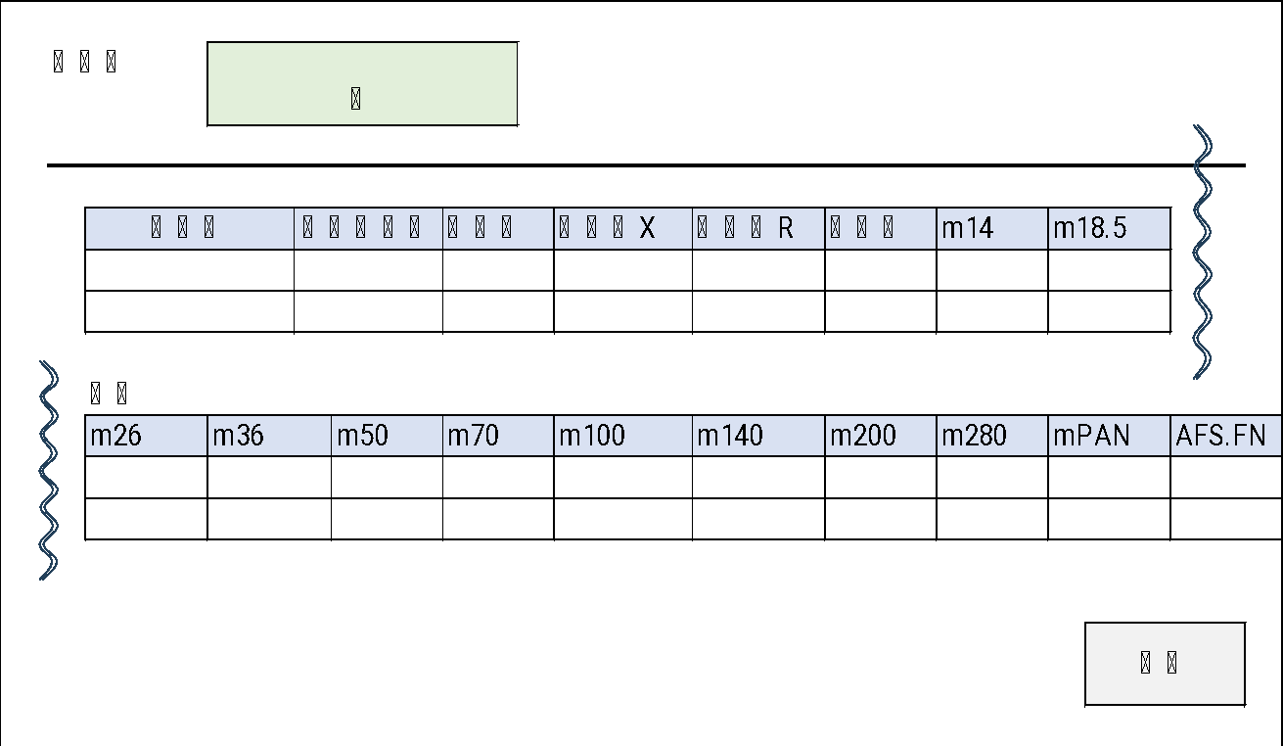

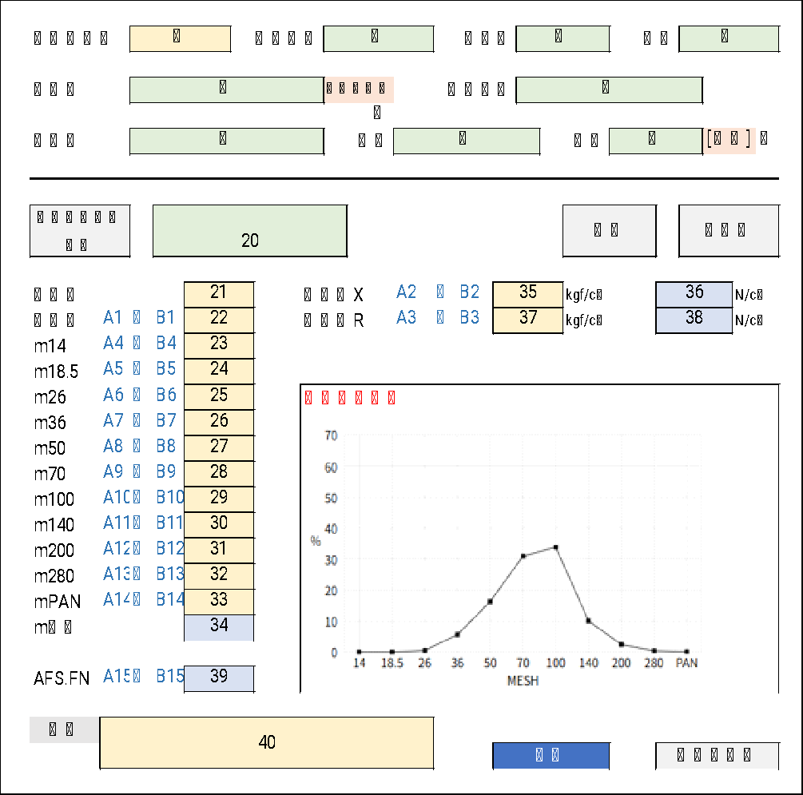

③
①

選択されたコードを⑳に反映
モダール画面は閉じる
Code được chọn sẽ được gán vào mục ⑳, sau đó đóng màn hình modal

Edit Master giá trị phân tích
 | 先方品番 Mã SP đối tác |  | ① |  |  |  |  |  |  | 検索 Tìm kiếm
 |  |  |  |  |  |  |  |  |  |  |  |  |  |  |  |  |  |  |  |  |  |  | 検索グリッド 内のデータを選択 Chọn dữ liệu trong grid kết quả tìm kiếm

 |  |  |  |  |  |  |  |  |  |  |  |  |  |  |  |  |  |  |  |  |  |  | データ編集 エリア に表示 Hiển thị vào khu vực chỉnh sửa dữ liệu
 | 先方品番 Mã SP đối tác | 製品名 Tên SP |  |  | コード Code
 |  |  |  |  |  |  |  |  |  |  |  |  |  |  |  |  |  |  |  |  |  |  |  |  | シート 登録画面：分析値エリア（最小、最大値） と同ロジック Cùng logic với khu vực giá trị phân tích (min/max) trên sheet màn hình đăng ký
 |  |  |  |  |  |  |  |  | データ編集 Edit data

 |  |  |  |  |  |  |  |  | 先方品番 Mã SP đối tác |  |  |  | ②
 |  |  |  |  |  |  |  |  | 製品名 Tên SP |  |  |  | ③ |  |  |  | 複製 duplicate
 |  |  |  |  |  |  |  |  | コード Code |  |  |  | ④ |  |  | → | ⑤

 |  |  |  |  |  |  |  |  |  |  |  |  | 最小 Min |  |  |  | 最大 Max
 |  |  |  |  |  |  |  |  | 樹脂分 hàm lượng nhưa |  |  |  | 10
 |  |  |  |  |  |  |  |  | 抗折力X Cường độ uốn X |  |  |  | 11 |  | ～ |  | 26
 |  |  |  |  |  |  |  |  | 抗折力R Cường độ uốn R |  |  |  | 12 |  | ～ |  | 27
 |  |  |  |  |  |  |  |  | 粘着点 Điểm kết dính |  |  |  | 13 |  | ～ |  | 28
 |  |  |  |  |  |  |  |  | m14 |  |  |  | 14 |  | ～ |  | 29
 |  |  |  |  |  |  |  |  | m18.5 |  |  |  | 15 |  | ～ |  | 30
 |  |  |  |  |  |  |  |  | m26 |  |  |  | 16 |  | ～ |  | 31
 |  |  |  |  |  |  |  |  | m36 |  |  |  | 17 |  | ～ |  | 32
 |  |  |  |  |  |  |  |  | m50 |  |  |  | 18 |  | ～ |  | 33
 |  |  |  |  |  |  |  |  | m70 |  |  |  | 19 |  | ～ |  | 34
 |  |  |  |  |  |  |  |  | m100 |  |  |  | 20 |  | ～ |  | 35
 |  |  |  |  |  |  |  |  | m140 |  |  |  | 21 |  | ～ |  | 36
 |  |  |  |  |  |  |  |  | m200 |  |  |  | 22 |  | ～ |  | 37
 |  |  |  |  |  |  |  |  | m280 |  |  |  | 23 |  | ～ |  | 38
 |  |  |  |  |  |  |  |  | mPAN |  |  |  | 24 |  | ～ |  | 39
 |  |  |  |  |  |  |  |  | AFS.FN |  |  |  | 40 |  | ～ |  | 41

 |  |  |  |  |  |  |  |  |  |  | 削除 Xoá |  |  |  |  |  |  |  |  | 登録 Đăng ký

 | 表示名 Tên SP |  | データ型 Kiểu dữ liệu |  |  |  | 必須 Require | 編集 Edit |  | コントロール Control |  |  |  | 初期値 Default value |  |  |  | 遷移元値 Nguồn chuyển
① | 事業所コード Mã cơ sở |  | テキスト Text |  |  |  | 〇 | 〇 |  | テキスト Text |  |  |  | ブランク Blank

グリッド Grid
 | 表示名 Tên SP |  | 参照テーブル Bảng tham khảo |  |  |  |  |  |  | フィールド Field
 | 先方品番 Mã SP đối tác |  | VI_PRODUCT |  |  |  |  |  |  | UserHinban
 | 製品名 Tên SP |  | ↑ |  |  |  |  |  |  | UserHinmei
 | コード Code |  | ↑ |  |  |  |  |  |  | NOUSCD

データ登録／参照 Dữ liệu đăng ký/ tham khảo
 | 表示名 Tên hiển thị |  |  |  | データ型 Kiểu dữ liệu |  |  | 必須 Require |  | 編集 Edit |  | コントロール Control |  |  |  |  |  | 参照／挿入テーブル Bảng tham khảo/ nhúng
② | 先方品番 Mã SP đối tác |  |  |  | テキスト Text |  |  | 〇 |  |  |  | テキスト Text |  |  |  |  |  | SI_SEINOUMST |  |  | PRODUCT
③ | 製品名 Tên SP |  |  |  | テキスト Text |  |  | 〇 |  |  |  | 数値 Number
④⑤ | コード Code |  |  |  | テキスト Text |  |  | 〇 |  |  |  | テキスト Text |  |  |  |  |  |  | ↑ |  | NOUSCD |  |  | ⑤にデータがある場合 ⑤を利用
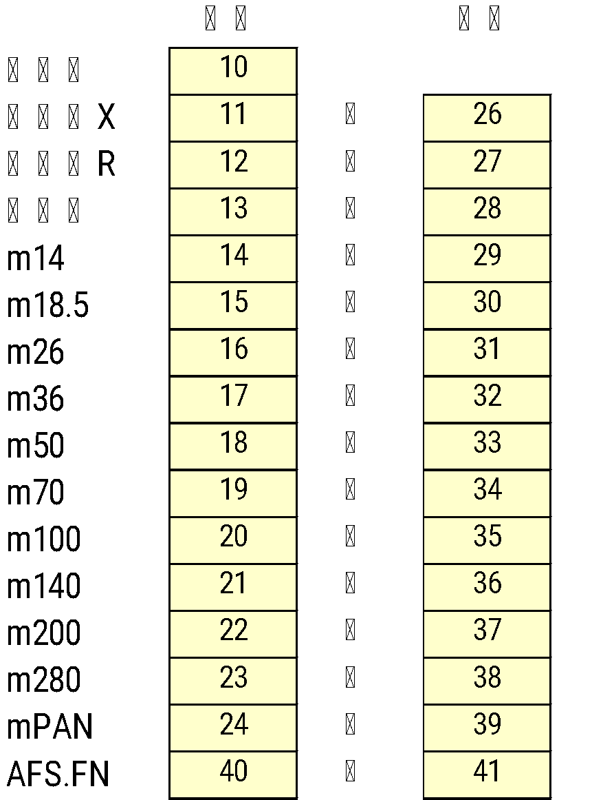
10 | 樹脂分 Hàm lượng nhựa |  |  |  | 数値 Number |  |  | 〇 |  | 〇 |  | 日付 Date |  |  |  |  |  |  | ↑ |  | MIN | NUM=10
11 | 抗折力X Cường độ uốn X |  | 最小 Min |  | 数値 Number |  |  | 〇 |  | 〇 |  | テキスト Text |  |  |  |  |  |  | ↑ |  | MIN | NUM=40
26 |  |  | 最大 Max |  | 数値 Number |  |  | 〇 |  | 〇 |  | 数値 Number |  |  |  |  |  |  | ↑ |  | MAX
12 | 抗折力R Cường độ uốn R |  | 最小 Min |  | 数値 Number |  |  | 〇 |  | 〇 |  | 数値 Number |  |  |  |  |  |  | ↑ |  | MIN | NUM=20
27 |  |  | 最大 Max |  | 数値 Number |  |  | 〇 |  | 〇 |  | 数値 Number |  |  |  |  |  |  | ↑ |  | MAX
13 | 粘着点 Điểm kết dính |  | 最小 Min |  | 数値 Number |  |  | 〇 |  | 〇 |  | 数値 Number |  |  |  |  |  |  | ↑ |  | MIN | NUM=30
28 |  |  | 最大 Max |  | 数値 Number |  |  | 〇 |  | 〇 |  | 数値 Number |  |  |  |  |  |  | ↑ |  | MAX
14 | m14 |  | 最小 Min |  | 数値 Number |  |  | 〇 |  | 〇 |  | 数値 Number |  |  |  |  |  |  | ↑ |  | MIN | NUM=50
29 |  |  | 最大 Max |  | 数値 Number |  |  | 〇 |  | 〇 |  | 数値 Number |  |  |  |  |  |  | ↑ |  | MAX
15 | m18.5 |  | 最小 Min |  | 数値 Number |  |  | 〇 |  | 〇 |  | 数値 Number |  |  |  |  |  |  | ↑ |  | MIN | NUM=60
30 |  |  | 最大 Max |  | 数値 Number |  |  | 〇 |  | 〇 |  | 数値 Number |  |  |  |  |  |  | ↑ |  | MAX
16 | m26 |  | 最小 Min |  | 数値 Number |  |  | 〇 |  | 〇 |  | 数値 Number |  |  |  |  |  |  | ↑ |  | MIN | NUM=70
31 |  |  | 最大 Max |  | 数値 Number |  |  | 〇 |  | 〇 |  | 数値 Number |  |  |  |  |  |  | ↑ |  | MAX
17 | m36 |  | 最小 Min |  | 数値 Number |  |  | 〇 |  | 〇 |  | 数値 Number |  |  |  |  |  |  | ↑ |  | MIN | NUM=80
32 |  |  | 最大 Max |  | 数値 Number |  |  | 〇 |  | 〇 |  | 数値 Number |  |  |  |  |  |  | ↑ |  | MAX
18 | m50 |  | 最小 Min |  | 数値 Number |  |  | 〇 |  | 〇 |  | 数値 Number |  |  |  |  |  |  | ↑ |  | MIN | NUM=90
33 |  |  | 最大 Max |  | 数値 Number |  |  | 〇 |  | 〇 |  | 数値 Number |  |  |  |  |  |  | ↑ |  | MAX
19 | m70 |  | 最小 Min |  | 数値 Number |  |  | 〇 |  | 〇 |  | 数値 Number |  |  |  |  |  |  | ↑ |  | MIN | NUM=100
34 |  |  | 最大 Max |  | 数値 Number |  |  | 〇 |  | 〇 |  | 数値 Number |  |  |  |  |  |  | ↑ |  | MAX
20 | m100 |  | 最小 Min |  | 数値 Number |  |  | 〇 |  | 〇 |  | 数値 Number |  |  |  |  |  |  | ↑ |  | MIN | NUM=110
35 |  |  | 最大 Max |  | 数値 Number |  |  | 〇 |  | 〇 |  | 数値 Number |  |  |  |  |  |  | ↑ |  | MAX
21 | m140 |  | 最小 Min |  | 数値 Number |  |  | 〇 |  | 〇 |  | 数値 Number |  |  |  |  |  |  | ↑ |  | MIN | NUM=120
36 |  |  | 最大 Max |  | 数値 Number |  |  | 〇 |  | 〇 |  | 数値 Number |  |  |  |  |  |  | ↑ |  | MAX
22 | m200 |  | 最小 Min |  | 数値 Number |  |  | 〇 |  | 〇 |  | 数値 Number |  |  |  |  |  |  | ↑ |  | MIN | NUM=130
37 |  |  | 最大 Max |  | 数値 Number |  |  | 〇 |  | 〇 |  | 数値 Number |  |  |  |  |  |  | ↑ |  | MAX
23 | m280 |  | 最小 Min |  | 数値 Number |  |  | 〇 |  | 〇 |  | 数値 Number |  |  |  |  |  |  | ↑ |  | MIN | NUM=140
38 |  |  | 最大 Max |  | 数値 Number |  |  | 〇 |  | 〇 |  | 数値 Number |  |  |  |  |  |  | ↑ |  | MAX
24 | mPAN |  | 最小 Min |  | 数値 Number |  |  | 〇 |  | 〇 |  | 数値 Number |  |  |  |  |  |  | ↑ |  | MIN | NUM=150
39 |  |  | 最大 Max |  | 数値 Number |  |  | 〇 |  | 〇 |  | 数値 Number |  |  |  |  |  |  | ↑ |  | MAX
40 | AFS.FN |  | 最小 Min |  | 数値 Number |  |  | 〇 |  | 〇 |  | 数値 Number |  |  |  |  |  |  | ↑ |  | MIN | NUM=160
41 |  |  | 最大 Max |  | 数値 Number |  |  | 〇 |  | 〇 |  | 数値 Number |  |  |  |  |  |  | ↑ |  | MAX

ボタンコントール Button control
 | 検索 Search
 |  |  |  |  | SELECT * FROM VI_PRODUCT
 |  |  |  |  |  | WHERE UserHinban LIKE '%項目①%'

 | 登録 Đăng ký |  |  | DELETE & INSERT で処理
 |  |  |  |  |  | データ登録／参照 を参照
 |  |  |  | Thực hiện: DELETE & INSERT Dữ liệu theo phần データ登録／参照
 | 削除 Xoá
 |  |  |  |  |  | DELETE FROM SI_TANTOU
 |  |  |  |  |  |  |  | WHERE PRODUCT = '項目②'
 |  |  |  |  |  |  |  | AND NOUSCD = '項目④'

In CSV
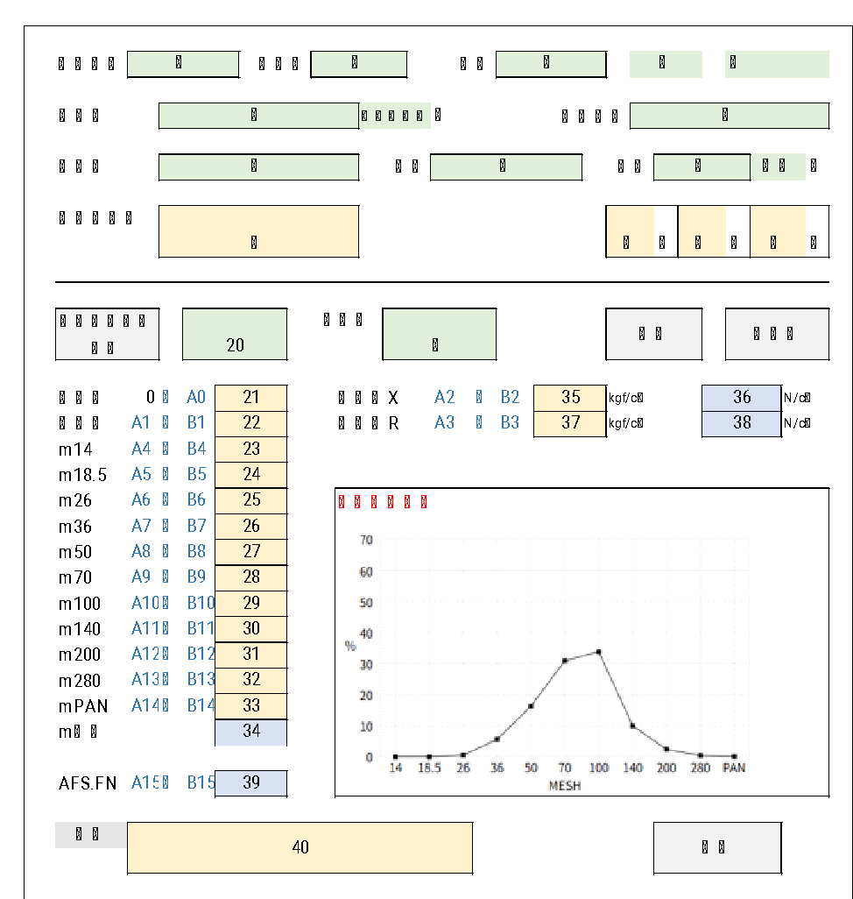

CSV | UTF-８
ファイル保存先 | データベースより Trong DB |  |  | SELECT EYOBI FROM SI_CODEMST
Vị trí lưu file |  |  |  | WHERE KBN = 1 AND ID = 1
ファイル名 Tên file | 画面項目より Từ mục màn hình |  |  | 項目⑤_項目①_YYYYMMDD.csv Mục 5, mục 1

ヘッダーカラム Cấu trúc header CSV | 画面 Màn hình |  |  |  | データ例 Kiểu dữ liệu
COMPANY | ⑤ |  |  |  | 日研工業㈱
M14 | 23 |  |  |  | 0
M18 | 24 |  |  |  | 0
M26 | 25 |  |  |  | 0.5
M36 | 26 |  |  |  | 5.6
M50 | 27 |  |  |  | 16.3
M70 | 28 |  |  |  | 30.9
M100 | 29 |  |  |  | 33.8
M140 | 30 |  |  |  | 10
M200 | 31 |  |  |  | 2.4
M250 | 32 |  |  |  | 0.4
PAN | 33 |  |  |  | 0.1
APS | 39 |  |  |  | 61.87
PRODUCT | ⑧ |  |  |  | 20-GE
JUSHI | 21 | % |  |  | 1.95%
Lot | ① |  |  |  | 22503121
DATE | ⑰ | yyyy年MM月dd日 |  |  | 45729 | データ例から作成した帳票 Biểu mẫu (báo cáo) được tạo từ dữ liệu mẫu
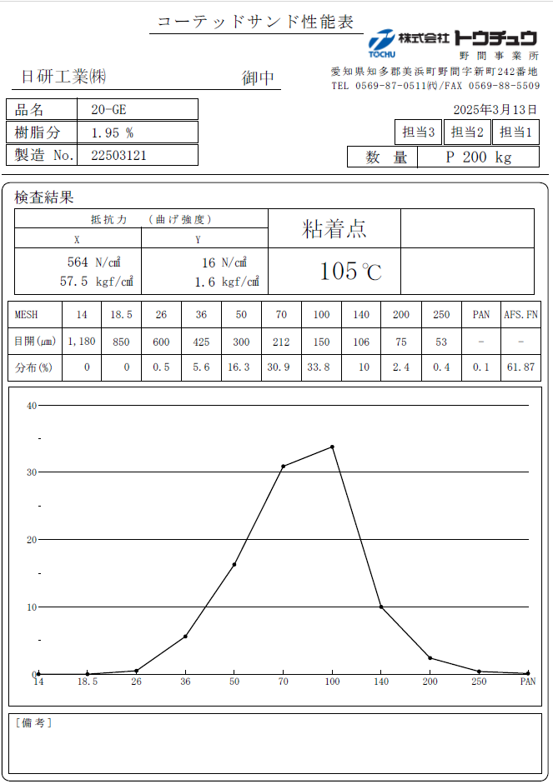
TANTOU1 | ⑭ |  |  |  | 担当1
TANTOU2 | ⑬ |  |  |  | 担当2
TANTOU3 | ⑫ |  |  |  | 担当3
SU | ⑩ + ⑪ |  | ⑩ " " ⑪ |  | P 200 kg
X_N | 35 |  |  |  | 564
X_K | 36 |  |  |  | 57.5
Y_N | 37 |  |  |  | 16
Y_K | 38 |  |  |  | 1.6
NEN | 22 |  |  |  | 105
BIKOU | 40

Logic nhập tự động
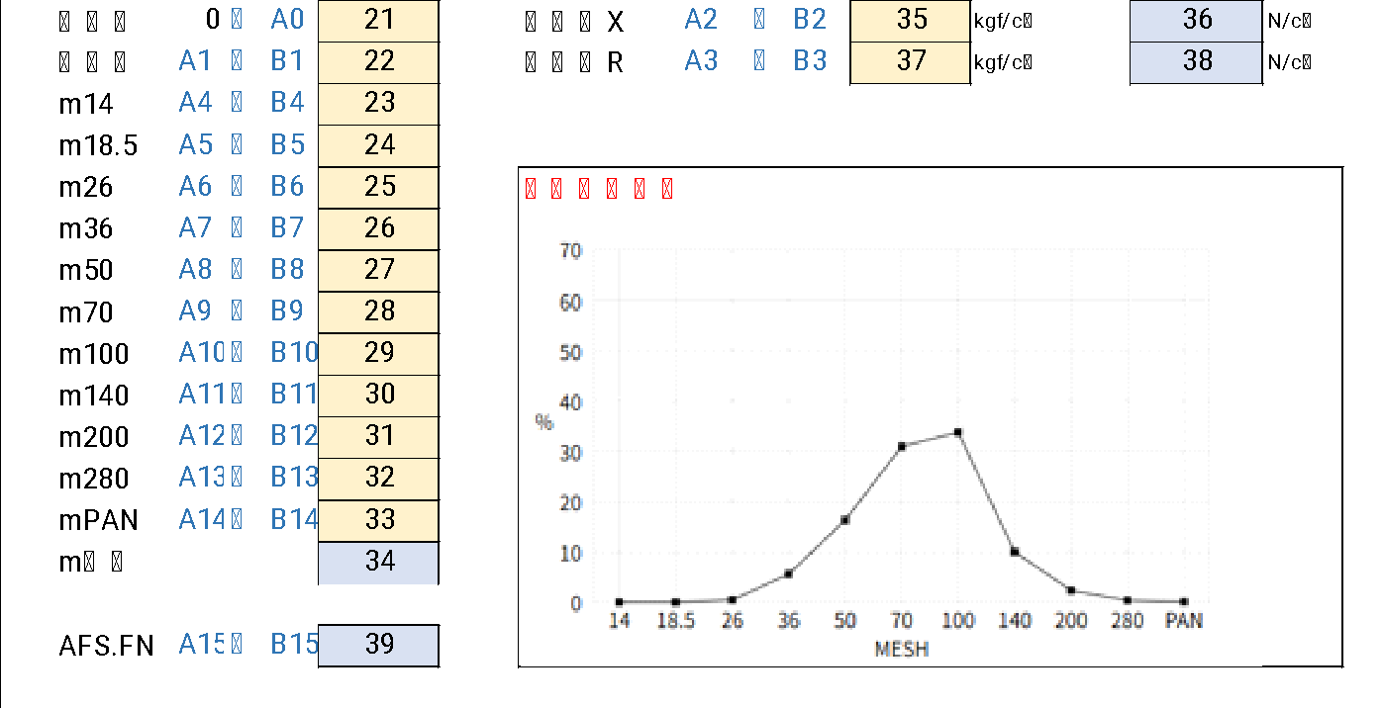

 |  |  |  |  |  |  |  |  |  |  |  |  | 21 | 樹脂分 | 0～A0 以内でランダム
 |  |  |  |  |  |  |  |  |  |  |  |  | 22 | 粘着点 | A1～B1間でランダム
 |  |  |  |  |  |  |  |  |  |  |  |  | 35 | 抗折力X | A2～B2間でランダム
 |  |  |  |  |  |  |  |  |  |  |  |  | 37 | 抗折力R | A3～B3間でランダム
 |  |  |  |  |  |  |  |  |  |  |  |  | 23 | m14 | A4～B4間でランダム |  |  |  | 合計が必ず100 Tổng bắt buộc là 100
 |  |  |  |  |  |  |  |  |  |  |  |  | 24 | m18.5 | A5～B5間でランダム
 |  |  |  |  |  |  |  |  |  |  |  |  | 25 | m26 | A6～B6間でランダム
 |  |  |  |  |  |  |  |  |  |  |  |  | 26 | m36 | A7～B7間でランダム
 |  |  |  |  |  |  |  |  |  |  |  |  | 27 | m50 | A8～B8間でランダム
 |  |  |  |  |  |  |  |  |  |  |  |  | 28 | m70 | A9～B9間でランダム
 |  |  |  |  |  |  |  |  |  |  |  |  | 29 | m100 | A10～B10間でランダム
 |  |  |  |  |  |  |  |  |  |  |  |  | 30 | m140 | A11～B11間でランダム
 |  |  |  |  |  |  |  |  |  |  |  |  | 31 | m200 | A12～B12間でランダム
 |  |  |  |  |  |  |  |  |  |  |  |  | 32 | m280 | A13～B13間でランダム
 |  |  |  |  |  |  |  |  |  |  |  |  | 33 | mPAN | A14～B14間でランダム
 |  |  |  |  |  |  |  |  |  |  |  |  | 34 | m合計 | 項目23～項目33の合計 |  |  |  | 100
 |  |  |  |  |  |  |  |  |  |  |  |  | 39 |  | 【AFS.FN 計算式】
【AFS.FN 計算式】TÍnh toán công thức
((mesh 14 *7) + (mesh 18.5 *10) + (mesh 26 *20) + (mesh 36 *30) + (mesh 50 *40) + (mesh 70 *50) + (mesh 100 *70) + (mesh 140 *100) + (mesh 200 *140) + (mesh 280 *200) + (mesh PAN *300)) / 100

ロジック案

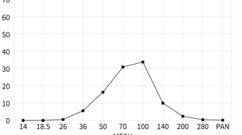
⑤データ作成ルール（データ自動作成） |  |  |  |  |  |  |  |  |  |  |  |  |  |  | データ例
 |  |  |  |  |  |  |  |  |  |  |  |  |  |  |  |  | 倍率 | AFS.FN |  | PRODUCT | NUM | MIN | MAX | NM | ENUM | SELECT
・ | 右肩上がりから |  |  |  |  |  |  |  |  |  |  |  |  |  |  | 0 | 7 | 0 |  | 20-GE | 10 | 1.95 | 0 | 樹脂分 | 0 | A.*,
 | 左下がりのデータとする |  |  |  |  |  |  |  |  |  |  |  |  |  |  | 0 | 10 | 0 |  | 20-GE | 20 | 50 | 70 | 抗折力X | 0 | B.NM,
 |  |  |  |  |  |  |  |  |  |  |  |  |  |  |  | 0.4 | 20 | 8 |  | 20-GE | 30 | 1 | 5 | 抗折力R | 0 | B.ENUM
 |  |  |  |  |  |  |  |  |  |  |  |  |  |  |  | 6.3 | 30 | 189 |  | 20-GE | 40 | 104 | 114 | 粘着点 | 0 | FROM SI_SEINOUMST A
 |  |  |  |  |  |  |  |  |  |  |  |  |  |  |  | 18.6 | 40 | 744 |  | 20-GE | 50 | 0 | 0 | m14 | 1 | LEFT JOIN SI_CODEMST B
 |  |  |  |  |  |  |  |  |  |  |  |  |  |  |  | 30.2 | 50 | 1510 |  | 20-GE | 60 | 0 | 0 | m18.5 | 1 | ON B.ID = A.NUM AND B.KBN = 'A'
 |  |  |  |  |  |  |  |  |  |  |  |  |  |  |  | 32.6 | 70 | 2282 |  | 20-GE | 70 | 0.1 | 0.5 | m26 | 1 | WHERE PRODUCT = '20-GE'
 |  |  |  |  |  |  |  |  |  |  |  |  |  |  |  | 10.1 | 100 | 1010 |  | 20-GE | 80 | 4.5 | 6.5 | m36 | 1 | ORDER BY A.NUM
 |  |  |  |  |  |  |  |  |  |  |  |  |  |  |  | 1.6 | 140 | 224 |  | 20-GE | 90 | 16 | 19 | m50 | 1
 |  |  | ・ | 値の合計＝100 ⑥ |  |  |  |  |  |  |  |  |  |  |  | 0.1 | 200 | 20 |  | 20-GE | 100 | 29.8 | 31.8 | m70 | 1
 |  |  |  |  |  |  |  |  |  |  |  |  |  |  |  | 0.1 | 300 | 30 |  | 20-GE | 110 | 32.5 | 36.5 | m100 | 1
 | データ作成ロジック |  |  |  |  |  |  |  |  |  |  |  |  |  |  | 100 |  | 60.17 |  | 20-GE | 120 | 8.5 | 11.5 | m140 | 1
 | ・ | MINが最大を除いたデータの和が 最大値のMIN～MAXになるまで繰り返す |  |  |  |  |  |  |  |  |  |  |  |  |  |  |  |  |  | 20-GE | 130 | 1 | 2.5 | m200 | 1
 | ・ | 最大50回までとする。（永久ループ回避） |  |  |  |  |  |  |  |  |  |  |  |  |  |  |  |  |  | 20-GE | 140 | 0.1 | 0.4 | m280 | 1
 | ・ | 50回目の値を画面にセット。 |  |  |  |  |  |  |  |  |  |  |  |  |  |  |  |  |  | 20-GE | 150 | 0 | 0.1 | mPAN | 1
 |  |  |  |  |  |  |  |  |  |  |  |  |  |  |  |  |  |  |  | 20-GE | 160 | 0 | 0 | AFS.FN | 0
 |  |  |  |  | MIN | MAX |  | ➡ |  |  | MIN | MAX
 |  | MIN最大値 | m14 | 50 | 0 | 0 | B |  | m14 | 50 | 0 | 0 | B | MINが最小から
 |  | 32.5～36.5 | m18.5 | 60 | 0 | 0 | B |  | m18.5 | 60 | 0 | 0 | B | 処理した方が分かりやすい
 |  | MIN最大値を除外 | m26 | 70 | 0.1 | 0.5 | B |  | mPAN | 150 | 0 | 0.1 | B
100
 |  | した和 | m36 | 80 | 4.5 | 6.5 | B |  | m26 | 70 | 0.1 | 0.5 | B
 |  | 63.5～67.5 | m50 | 90 | 16 | 19 | B |  | m280 | 140 | 0.1 | 0.4 | B
 |  |  | m70 | 100 | 29.8 | 31.8 | B |  | m200 | 130 | 1 | 2.5 | B
 |  |  | m100 | 110 | 32.5 | 36.5 | A |  | m36 | 80 | 4.5 | 6.5 | B
 |  | 32.5+67.5=100 | m140 | 120 | 8.5 | 11.5 | B |  | m140 | 120 | 8.5 | 11.5 | B
 |  | 36.5+63.5=100 | m200 | 130 | 1 | 2.5 | B |  | m50 | 90 | 16 | 19 | B
 |  |  | m280 | 140 | 0.1 | 0.4 | B |  | m70 | 100 | 29.8 | 31.8 | B
 |  |  | mPAN | 150 | 0 | 0.1 | B |  | m100 | 110 | 32.5 | 36.5 | A

